Website Mua Bán Bất Động Sản
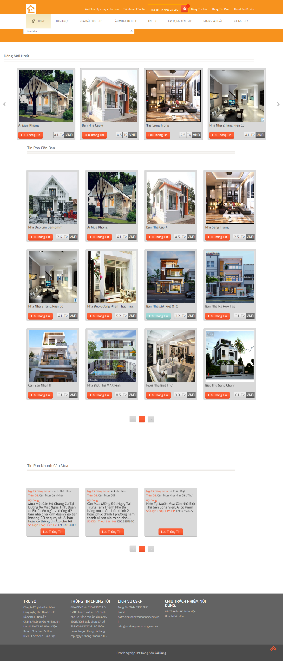
Giao diện chính web sau khi đăng nhập thành công

